Metas financieras
Metas financieras
@MorisDieck
www.morisdieck.com

Menu
Menu

INSTRUCCIONES: Llena solo los recuadros amarillos
1. Metas financieras
2. Riesgos y oportunidades
3. Presupuesto
4. Patrimonio

1
Objetivos financieros

 |  |  | Objetivo | Plazo | Monto | Revisión
Objetivo |  | Corto plazo (< 1 año)
Describe con detalle tus objetivos financieros

Plazo
¿En cuánto tiempo lo quieres conseguir? (en meses o años) |  |  | Objetivo | Plazo | Monto | Revisión
 |  | Mediano plazo (1 - 5 años)
Monto
¿Cuánto dinero necesitas?

Revisión |  |  | Objetivo | Plazo | Monto | Revisión
¿Con qué periodicidad harás revisiones de cómo vas con tu meta? |  | Largo plazo (>5 años)

2
Riesgos y oportundiades

 | ¿Qué RIESGOS financieros veo en mi vida?

 | ¿Qué OPORTUNIDADES financieras veo en mi vida?

Perfil de Inversionista
Metas financieras
@MorisDieck
www.morisdieck.com

3
¿Cuál es tu perfil de inversionista?

 | Edad |  | ¿Cuál es tu plazo de inversión |  | ¿Cuál es tu objetivo con esta inversión?
 | 1 | 65 o más | 1 | 1 año | 1 | Preservar la inversión inicial
 | 2 | 45 a 64 | 2 | 2 a 5 años | 2 | Flujo de ingreso
 | 3 | 35 a 44 | 3 | 5 a 10 años | 3 | Crecimiento e ingreso
 | 4 | 25 a 34 | 4 | 10 a 20 años | 4 | Crecimiento moderado
 | 5 | 24 o menos | 5 | 20 años o más | 5 | Crecimiento agresivo

 | ¿Cuál de estas inversiones preferirías hacer? |  | ¿Cuánto tienes de ahorro de emergencias? |  | En el futuro, esperas que tu ingreso actual…
 | 1 | Esta inversión tiene un rendimiento anual MUY bajo, sin embargo, nunca ha tenido rendimientos negativos. | 1 | Nada | 1 | Baje drásticamente
 | 2 | Esta inversión tiene un rendimiento anual bajo, sin embargo, casi nunca ha tenido rendimientos negativos. | 2 | 3 meses de gastos | 2 | Baje un poco
 | 3 | Esta inversión tiene un rendimiento anual alto, sin embargo, en algunos años ha dado rendimientos negativos. | 3 | 6 meses de gastos | 3 | Se quede igual
 | 4 | Esta inversión tiene un rendimiento anual MUY alto, sin embargo, en varios años seguidos ha dado rendimientos negativos. | 4 | 9 meses de gastos | 4 | Incremente con la inflación
 |  |  | 5 | 12 meses o más de gastos | 5 | Se incremente considerablemente

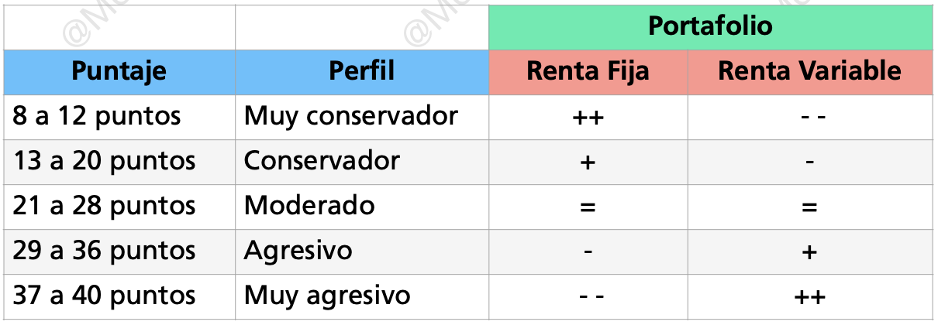
 | ¿Con cuál de estas opciones te sentirías más cómodo? |  | Tu experiencia con inversiones
 | 1 | Estoy cómodo invirtiendo en cuentas de ahorro y otros instrumentos a corto plazo. | 1 | Nunca he invertido |  | Tu puntaje final
 | 2 | Invierto en cuentas de ahorro y también tengo varios tipos de bonos o fondos de inversión de renta fija que generan flujo de ingreso. | 2 | Soy relativamente nuevo, apenas llevo un par de años invirtiendo |  | 0
 | 3 | Invierto en una gran variedad de acciones y fondos de inversión de renta fija. | 3 | Llevo invirtiendo algo de tiempo, estoy listo para empezar una nueva estrategia de inversión
 | 4 | Solo invierto en acciones o fondos de inversión de renta variable de alto crecimiento. | 4 | Llevo invirtiendo bastante tiempo y tengo confianza en mí para tomar buenas decisiones
 | 5 | Me gusta invertir en empresas nuevas y emergentes de crecimiento agresivo. | 5 | Llevo invirtiendo mucho tiempo y tengo un conocimiento profundo de cómo funcionan los instrumentos y los mercados

